general
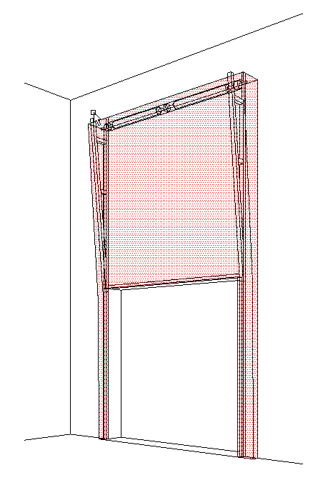
B
 |  |  |  |  |  |  |  |  |  |  |  |  |  |  |  |  |  | VERTIKÁLNÍ VEDENÍ (VL)
Zvol jazyk: |  |  |  |  |  | Šířka otvoru |  | mm
Select a language: |  |  |  |  |  |  |  |  |  |  |  |  |  |  |  |  |  |  | W max 8000 mm; H max 6500 mm; max. 40 m2
Wählen Sie eine Sprache: |  |  | CZ |  |  | Výška otvoru |  | mm |  |  | Prosím, vyplňte pole, která jsou označena barevně!
Wybierz język:
Sélectionner une langue: |  |  |  |  |  | Ovládání
Valige keel
Valitse kieli: |  |  |  |  |  | Typ panelu
Выберите язык:
 |  | POHLED ZEVNITŘ |  |  |  | Typ vedení |  |  |  |  |  |  | ŘEZ A-A
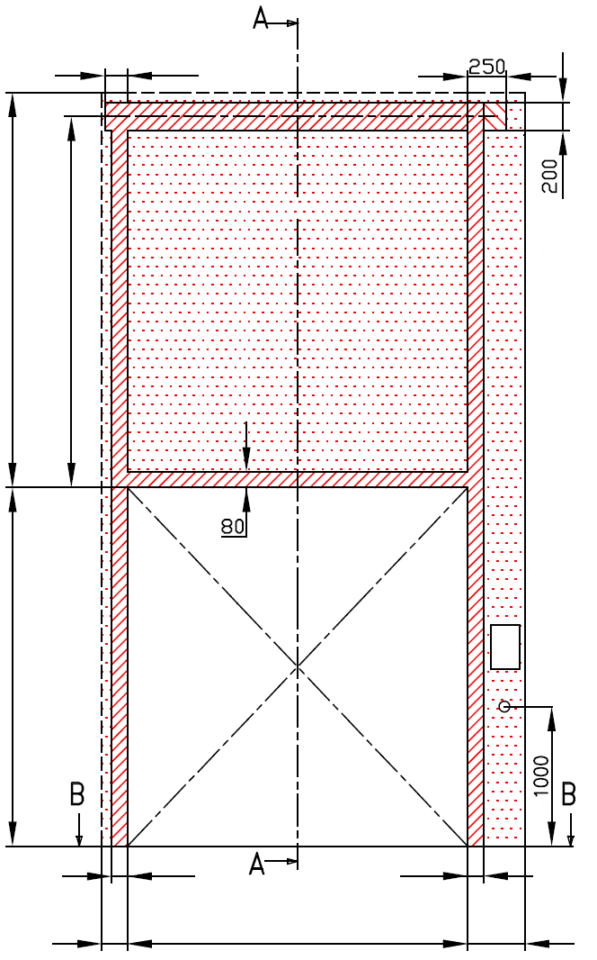
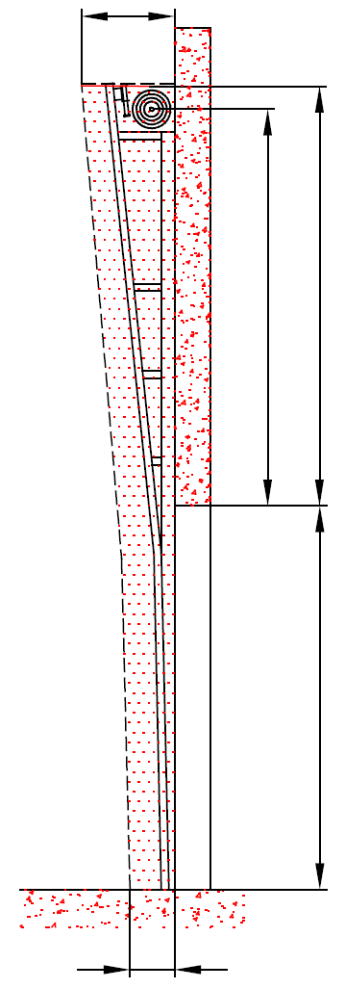
 |  |  | 120 |  |  |  |  |  |  |  |  |  | D=550

 | A= 130
 |  |  |  |  |  |  | MONTÁŽNÍ PLOCHA PRO MOTOR ( L nebo R )

 |  |  |  |  |  |  |  |  |  |  |  |  |  | A=130 | F=0
 | F= 0
 |  |  |  |  |  |  | nezbytný boční prostor pro motor nebo řetězový pohon ( L nebo R )


 |  |  |  |  |  |  | NEZBYTNÝ VOLNÝ PROSTOR

 |  |  |  |  |  |  | montážní plocha pro řídící jednotku motoru, rozměr 250 x 400 mm
 | H= |  |  |  |  |  | osa cca 1.400 až 1.500 mm od podlahy |  |  |  |  |  |  |  |  |  |  |  |  | Montáž na cihlové zdivo
 |  |  |  |  |  |  |  |  |  |  |  |  |  |  | H=
 |  |  |  |  |  |  | zásuvka CEE 16 A, 5P, 400 V, jištěno 6 A (10 A) jističem, proudový chránič I=30 mA

 |  |  |  |  |  |  |  |  |  |  |  |  |  |  |  |  |  |  |  | Montáž na porobeton
125 |  |  |  |  |  |  | 125

L=
R=
 |  |  | 100 |  | 100
 |  |  |  |  |  |  |  |  |  |  |  |  | 250
 | 125 |  |  | W= |  |  | 125 |  |  |  |  |  |  |  |  |  |  |  |  | Montáž na opláštění
 |  |  | ŘEZ B-B |  |  |  |  | sklon podlahy


B
 | 250

L+W+R=
 |  |  |  | 250

 |  |  |  |  |  |  |  |  |  |  |  |  |  | NEZBYTNÁ MONTÁŽNÍ PLOCHA |  |  |  |  | NEZBYTNÝ VOLNÝ PROSTOR

 |  |  |  |  |  |  |  |  |  |  |  |  |  | MONTÁŽNÍ PLOCHA PRO MOTOR ( L nebo R )

 |  |  |  |  |  |  |  |  |  |  |  |  |  | PRÁCE, KTERÉ MUSÍ BÝT PROVEDENY ZÁKAZNÍKEM PŘED MONTÁŽÍ, POKUD NEBYLO DOHODNUTO JINAK

POZNÁMKA: |  |  |  |  |  |  |  |  |  |  |  |  |  | Konstrukční:
 |  |  |  |  |  |  |  |  |  |  |  |  |  | Příprava montážních ploch pro vedení vrat a pro pružiny.
Plocha, která se montuje, musí být rovná a pevná a všechny montážní plochy musí být v jedné rovině.
Otvor musí být svislý a obdélníkový.
Podlaha musí být rovná a vodorovná.
Když 1 1/4" hřídel, tak osa hřídele H+180 mm |  |  |  |  |  |  |  |  |  |  |  |  |  | Nezbytné montážní plochy a volný prostor dle nákresu.
Rozměry jsou v mm |  |  |  |  | Ruční ovládání |  |  |  | Volný prostor nad překladem |  |  |  |  | Zásuvka CEE 16 A, 5P, 400 V = zásuvka s nulovým a zemnícím vodičem
W = | Šířka otvoru |  |  |  | L/R | Obě strany |  | min. 125 | F | H+400 |  | 0 |  | Zajistit vhodnou montážní plochu pro řídící jednotku motoru 250 x 400 mm
H = | Výška otvoru |  |  |  |  |  |  |  | Osa hřídele nad překladem |  |  |  |  | Sestavil: |  | Upravil: | Schváleno - datum: |  | Název souboru: |  | Datum: | Měřítko | Formát:
F = | Volný prostor nad překladem |  |  |  | Ovládání elektricky nebo řetězovým převodem |  |  |  | A |  |  | 130 |  | K.Luňák |  | R. Kříž | 2019-09-24 |  | STP |  | 2019-09-24 | - | A3
A = | Osa hřídele nad překladem |  |  |  | L/R | Motor nebo řetěz. př. |  | min. 375 | H=<3300 |  |  | H+130 |  | http://door-documents.com/en/indy-installation-drawing-vl |  |  | STAVEBNÍ PŘIPRAVENOST VERTIKÁLNÍ VEDENÍ (VL)
L = | Volný prostor vlevo |  |  |  |  |  |  |  | 3300<H=<5500 |  |  | H+150
R = | Volný prostor vravo |  |  |  | Hloubka vedení |  |  |  | H>5500 |  |  | H+180
D = | Hloubka vedení |  |  |  | D |  |  | 550
 |  |  |  |  |  | H=<3300 | =>450
 |  |  |  |  |  | 3300<H=<5500 | =>500 |  |  |  |  |  |  |  |  |  | VERTIKÁLNÍ VEDENÍ (VL) |  |  |  | Kód: | Verze:
 |  |  |  |  |  | H>5500 | => 550 |  |  |  |  |  |  |  |  |  |  |  |  |  | 030-1 | 1939

SW-R
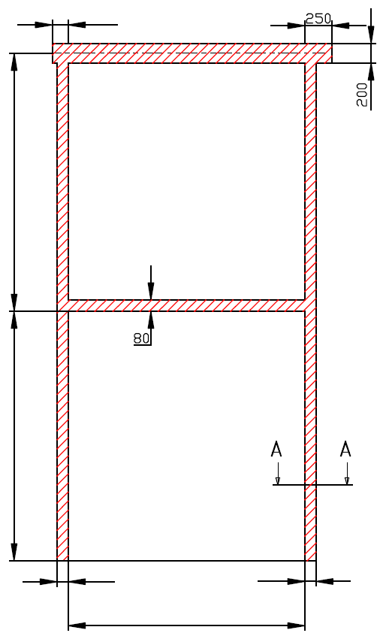
 |  | 120

A= 130

H=

 |  | 100 |  | 100

 |  |  | W=


 | VERTIKÁLNÍ VEDENÍ (VL)

 | Umístění motoru |  | Na pravé straně

 | Sestavil:

 | Upravil:

 | Datum:

SW-L
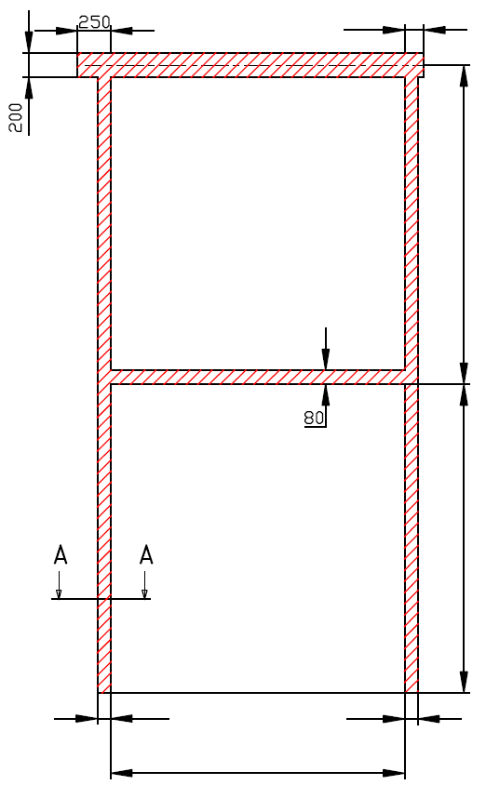
 |  |  | 120

 |  |  |  | A= 130

 |  |  |  | H=

 | 100 |  | 100

 |  | W=

VERTIKÁLNÍ VEDENÍ (VL)

Umístění motoru |  | Na levé straně

Sestavil:

Upravil:

Datum:

